1GD-FR-0020
 |  |  |  |  |  | PROCESO DE GESTIÓN DOCUMENTAL |  |  |  |  |  |  |  |  | POLICÍA NACIONAL
Código:1GD-FR-0020
Fecha: 04/07/2018 |  |  |  |  |  | DIAGNÓSTICO INTEGRAL PARA LOS ARCHIVOS DE LA POLICÍA NACIONAL
Versión: 0

Manizales |  |  |  |  |  |  |  |  | FECHA ELABORACIÓN DEL DIAGNÓSTICO |  |  |  |  |  |  | 14 |  | 6 |  | 2024
RESPONSABLE DEL DILIGENCIAMIENTO:
A. IDENTIFICACIÓN
CÓDIGO Y NOMBRE DE LA UNIDAD: POLICIA METROPOLITANA DE MANIZALES 3.8.3.6
FECHA DE CREACIÓN DE LA UNIDAD: 28 ABRIL DE 2014 |  |  |  |  |  |  |  |  | ACTO ADMINISTRATIVO DE CREACIÓN DE LA UNIDAD: RESOLUCION 01622 DEL 28 ABRIL DE 2014
DIRECCIÓN DE LA UNIDAD: CARRERA 25 No. 32-50 |  |  |  |  |  |  |  |  | ACTO ADMINISTRATIVO VIGENTE DE LA UNIDAD: RESOLUCION 08276 DEL 27 DICIEMBRE DE 2016
CORREO ELECTRÓNICO DE LA UNIDAD: memaz.coman@policia.gov.co |  |  |  |  |  |  |  |  | TELÉFONO: 8982900 EXT. 41334 |  |  |  |  |  |  |  | IP: N-A
A.1 DIRECTOR, COMANDANTE O JEFE DE LA UNIDAD:
NOMBRE:
GRADO: |  | CORONEL
CARGO: |  | COMANDANTE METROPOLITANA DE MANIZALES
TIEMPO EN EL CARGO: |  |  | 9 meses 24 dias
A.2 ADMINISTRACIÓN DEL ARCHIVO
Jefe Grupo de Gestión Documental
NOMBRES Y APELLIDOS: |  |  |  |  |  |  |  |  | CAPACITACIÓN O CURSOS EN GESTIÓN DOCUMENTAL Y ARCHIVÍSTICA
GRADO: INTENDENTE JEFE |  |  |  |  |  |  |  |  | 1 | DIPLOMADO GESTION DOCUMENTAL Y ADMINISTRACION DE ARCHIVOS
CARGO: JEFE GRUPO GESTION DOCUMENTAL |  |  |  |  |  |  |  |  | 2 | DIPLOMADO GESTION DE DOCUMENTOS Y ARCHIVOS
TIEMPO EN EL PROCESO DE GESTIÓN DOCUMENTAL |  |  |  |  |  |  |  |  | 3
TIEMPO EN LA INSTITUCIÓN |  |  |  |  |  |  |  |  | 4
CORREO INSTITUCIONAL |  |  |  |  |  |  |  |  | 5
No. CELULAR |  |  |  |  |  |  |  |  | 6
No IP DE LA OFICINA Y/O GRUPO No aplica |  |  |  |  |  |  |  |  | 7
 |  |  |  |  |  |  |  |  | 8
Funciones del Jefe Grupo de Gestión Documental
1 | Supervisar el trámite en las ventanillas únicas de la documentación oficial a través de mecanismos para que se garantice el manejo expedito y controlado de la correspondencia.
2 | Verificar el cumplimiento a los lineamientos del proceso de gestión documental, respecto al control de registros para que se ejecuten las directrices y regulaciones de los entes competentes.
3 | Supervisar la ejecución del procedimiento archivo central con el fin de garantizar la disponibilidad e integridad de los activos de información para la consulta.
4 | Pr o y e c t a r l a s m o d i f i c a c i o n e s o actualizaciones de las tablas de retención documental cuando se requiera, para el trámite respectivo ante el comité de archivo de la unidad.
7
Responsable Archivo Central
NOMBRES Y APELLIDOS: |  |  |  |  |  |  |  |  | CAPACITACIÓN O CURSOS EN GESTIÓN DOCUMENTAL Y ARCHIVÍSTICA
GRADO: SUBIENTENDENTE |  |  |  |  |  |  |  |  | 1 | CURSO FUNDAMENTOS BASICOS PARA LA ORGANIZACION DE ARCHIVOS DE GESTION
CARGO: RESPONSABLE DE ARCHIVO |  |  |  |  |  |  |  |  | 2 | SEMINARIO TECNICAS SECRETARIALES Y ARCHIVISTICA
TIEMPO EN EL PROCESO DE GESTIÓN DOCUMENTAL |  |  |  |  |  |  |  |  | 3 | CURSO ADMINISTRACION DOCUMENTAL
TIEMPO EN LA INSTITUCIÓN |  |  |  |  |  |  |  |  | 4 | CURSO ISO 9001:2008:FUNDAMENTACION DE UN SISTEMA DE GESTION DE CALIDAD
CORREO INSTITUCIONAL |  |  |  |  |  |  |  |  | 5 | CURSO ORGANIZACION DE ARCHIVOS ADMINISTRATIVOS
No. CELULAR |  |  |  |  |  |  |  |  | 6 | CURSO ADMINISTRACION DOCUMENTAL EN EL ENTORNO LABORAL
No IP DE LA OFICINA Y/O GRUPO No aplica |  |  |  |  |  |  |  |  | 7
CONDICIÓN MÉDICO |  |  |  |  |  |  |  |  | 8
Funciones del Responsable Archivo Central
1 | Ejecutar los lineamientos establecidos para la revisi ón y organizaci ón de las transferencias documentales que son recibidas para garantizar la disponibilidad de la informaci ón cuando sea solicitada.
2 | Realizar el monitoreo de las condiciones medio ambientales establecidas para la conservació n de la documentaci ón en sus diferentes formatos para evitar la p érdida de información por contaminación del acervo documental.
3 | Brindar la informaci ón que corresponda de acuerdo a la naturaleza del cargo, a quien la requiera, siguiendo los lineamientos de la normativa establecida.
4 | Implementar el sistema de gesti ón integral de acuerdo con los lineamientos institucionales, efectuando mejora continua en los procesos que lo requieran.
5 | Realizar las actividades establecidas en la gestión documental, aplicando la normativa vigente.
6 | Guardar la reserva y confidencialidad de los documentos e informaci ón que sea de su conocimiento dentro del cumplimiento de sus funciones.
TALENTO HUMANO
GRADO | APELLIDOS Y NOMBRES |  |  |  | CÉDULA | CARGO ACTUAL | No. De Celular | TIEMPO DE SERVICIO EN LA UNIDAD |  |  | TIEMPO EN EL PROCESO DE GESTIÓN DOCUMENTAL |  |  | NIVEL ACADÉMICO |  |  |  |  | CONDICIÓN MÉDICO LABORAL
 |  |  |  |  |  |  |  | Años | Meses | Días | Años | Meses | Días
IJ |  |  |  |  |  | JEFE GESTION DOCUMENTAL |  |  |  |  |  |  |  | tecnico profesional servicio de policia
SI |  |  |  |  |  | RESPONSABLE DE ARCHIVO |  |  |  |  |  |  |  | profesional contador publico
PT |  |  |  |  |  | AUXILIAR DE ARCHIVO |  |  |  |  |  |  |  | tecnico profesional en alimentos perecederos
ADS12 |  |  |  |  |  | AUXILIAR DE ARCHIVO |  |  |  |  |  |  |  | tecnica eninformación turistica
TEA12 |  |  |  |  |  | AUXILIAR DE ARCHIVO |  |  |  |  |  |  |  | tecnica en archivo
ADS12 |  |  |  |  |  | AUXILIAR DE ARCHIVO |  |  |  |  |  |  |  | profesional licenciado en artes escenicas
APA11 |  |  |  |  |  | AUXILIAR DE ARCHIVO |  |  |  |  |  |  |  | tecnico profesional servicio de policia
A.3 NIVEL Y TIPO DE ARCHIVO
NIVEL DE LA UNIDAD |  |  |  |  | Asesor |  | Control |  | Operativo |  |  |  | Administrativo |  |  |  |  | Docente
 |  |  |  |  |  |  |  |  | X
JURISDICCIÓN |  |  |  |  | Dirección |  |  | Oficina Asesora |  |  | Región |  | Metropolitana |  | Departamento |  |  | Escuela de Policía |  |  | Centro de Instrucción
 |  |  |  |  |  |  |  |  |  |  |  |  | X
MISIÓN DE LA UNIDAD |  |  |  |  | La misión de la Policía Metropolitana de Manizales es contribuir con la satisfacción de las necesidades de seguridad y tranquilidad públicas, mediante un efectivo servicio fundamentado en la prevención, investigación y control de delitos y contravenciones, coadyuvando a garantizar las condiciones necesarias para que los habitantes dentro de la jurisdicción de esta unidad, puedan ejercer sus derechos y libertades públicas.
SISTEMA DE ARCHIVO |  |  |  |  | Centralizado |  |  |  |  |  |  | Descentralizado
 |  |  |  |  | X
CLASES DE ARCHIVOS |  |  |  |  | Archivo de Gestión |  | Archivo de Central |  | Archivo Intermedio |  |  | Archivo Histórico |  |  | Número de Depósitos
 |  |  |  |  | X |  | X |  |  |  |  |  |  |  | 1
NUMERO DE DEPENDENCIAS |  |  |  |  | Operativas |  |  |  |  |  |  |  | Administrativas
 |  |  |  |  | 42 |  |  |  |  |  |  |  | 18
SERVICIOS QUE PRESTA |  |  |  |  | EL GRUPO DE GESTIÓN DOCUMENTAL - ARCHIVO CENTRAL PRESTA LOS SIGUIENTES SERVICIOS
 |  |  |  |  | 1 | Asesorías y Acompañamientos |  |  |  |  | Periodicidad |  | Anual | Cantidad |  | 20 | Origen |  | Interno
 |  |  |  |  | 3 | Prestamos y Consultas de Documentos |  |  |  |  |  |  | Mensual |  |  | 1 |  |  | Interno
 |  |  |  |  | 4 | Requerimientos / Solicitudes |  |  |  |  |  |  | Mensual |  |  | 1
 |  |  |  |  | 5 | Transferencias Documentales |  |  |  |  |  |  | Mensual |  |  | 5 |  |  | Interno
...
 |  |  |  |  |  | ARCHIVO DE GESTION |  |  | INSTRUCCIÓN |  |  | GS-2024-008506-MEMAZ GS-2024-030013-MEMAZ |  |  | SEMESTRAL
 |  |  |  |  |  | ARCHIVO DE GESTION |  |  | INSTRUCCIÓN |  |  | GS-2024-008502-MEMAZ GS-2024-012271-MEMAZ GS-2024-021465-MEMAZ GS-2024-025747-MEMAZ GS-2024-030946-MEMAZ |  |  | SEMESTRAL
 |  |  |  |  |  | ARCHIVO CENTRAL |  |  | INSTRUCCIÓN |  |  | GS-2024-008299-MEMAZ GS-2024-012203-MEMAZ GS-2024-019234-MEMAZ GS-2024-025747-MEMAZ GS-2024-030946-MEMAZ |  |  | DIARIO
 |  |  |  |  |  | ARCHIVO DE GESTION Y ARCHIVO CENTRAL |  |  | INSTRUCCIÓN |  |  | AE-2024-003761-MEMAZ AE-2024-006348-MEMAZ |  |  | SEMESTRAL
 |  |  |  |  |  | ARCHIVO CENTRAL |  |  | INSTRUCCIÓN |  |  | AE-2024-003761-MEMAZ AE-2024-006348-MEMAZ |  |  | SEMESTRAL
...
 |  |  |  |  |  | ARCHIVO DE GESTION |  |  | INSTRUCCIÓN |  |  | GS-2024-008506-MEMAZ GS-2024-030013-MEMAZ |  |  | SEMESTRAL
 |  |  |  |  |  | Clase de Archivo |  |  | Actividad |  |  | Evidencia |  |  | periodicidad
 |  |  |  |  |  | N-A |  |  | N-A |  |  | N-A |  |  | N-A
...
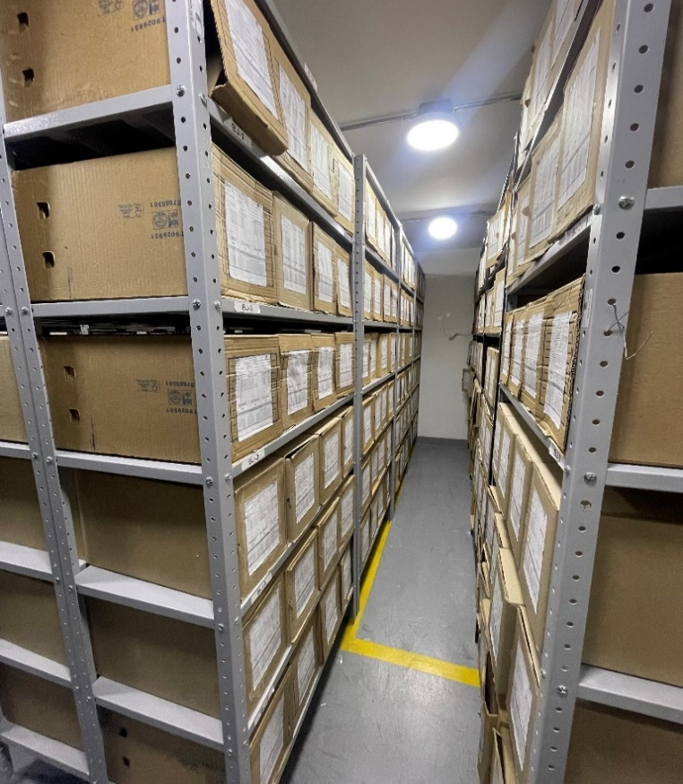

 |  |  |  | 6 | 2024 |  | Fecha de Elaboración |  | 14 | 6 | 2024 |  |  |  | VISTO BUENO JEFE DE LA UNIDAD
 |  |  |  |  |  |  | Jefe Grupo de Gestión Documental |  |  |  |  |  |  |  | Comandante de Unidad |  | CR
 |  |  |  |  |  |  |  |  | Grado Nombres y Apellidos |  |  |  |  |  |  | Grado Nombres y Apellidos

 |  |  |  |  |  |  | Firma |  |  |  |  |  |  |  |  | Firma

